Sheet1
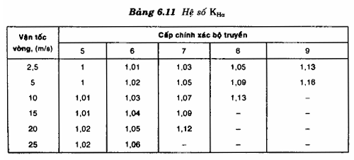
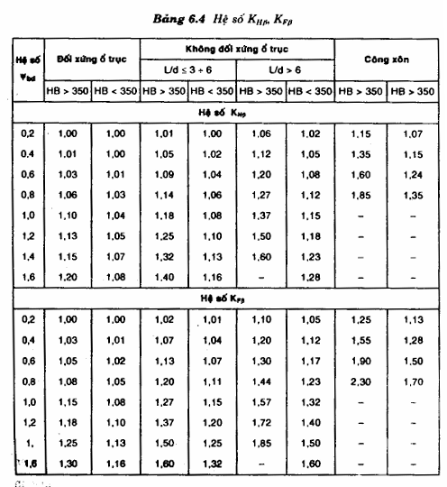
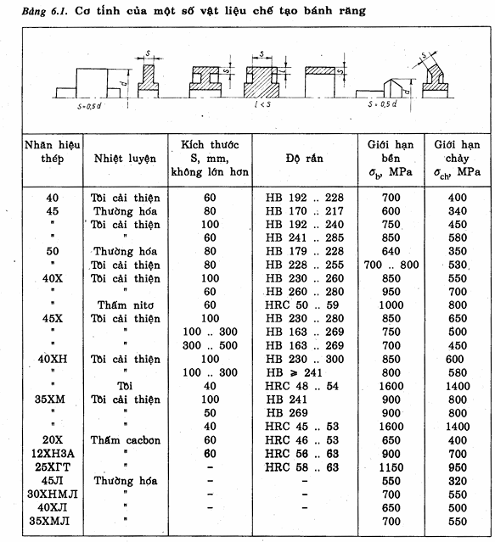
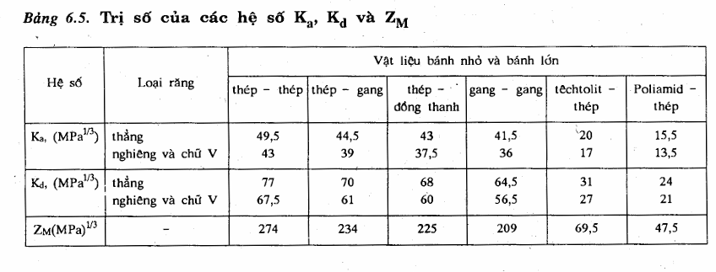
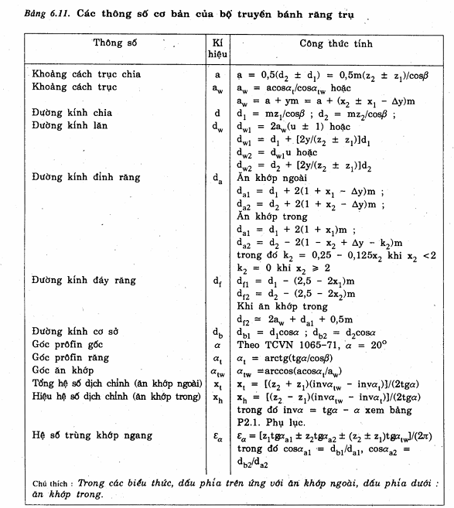
ỨNG SUẤT CHO PHÉP |  | TÍNH TỶ SỐ TRUYỀN VỚI MODULE m |  |  |  |  |  |  |  |  |  |  |  | THÔNG SỐ CƠ BẢN BỘ TRUYỀN BÁNH RĂNG TRỤ
Thông số đầu vào |  | si(ba) | 0.4 |  |  |  |  |  |  |  |  |  |  | Thông số | kí hiệu
P2 | 5.6467 | si(bd) | 0.90766 |  |  |  |  |  |  |  |  |  |  | Khoảng cách trục chia
T2 | 251955.11556 | chọn hệ số K(Hbeta) | 1.007805876
số vòng quay n2 | 229.9919 | khoảng cách trục sơ bộ | 217.37376549
tỷ số truyền | 11.2 | Chọn khoảng cách trục tiêu chuẩn a | 250
Tỷ số truyền u1 | 3.1305 | module răng m | 5
Tỷ số truyền u2 | 3.5383 | tổng số răng z | 100
tuổi thọ (h) | 4800 | số răng bánh dẫn z1 | 22.03468259
 |  |  | 22 |  |  | Hệ số | Loại răng | Thép - Thép | Thép - Gang | Thép - Đồng thanh | Gang - Gang | Têchtolit - Thép | Poliamid - Thép
BÁNH LỚN (2) |  | số răng bánh dẫn z2 | 78 |  |  | Ka (MPa^1/3) | Thẳng | 49.5 | 44.5 | 43 | 41.5 | 20 | 15.5
Chọn vật liệu | 45 | tỷ số truyền sau khi chọn số răng u mới | 3.5454545455 |  |  | Ka (MPa^1/3) | Nghiêng và chữ V | 43 | 39 | 37.5 | 36 | 17 | 13.5
Bánh lớn (2) | Tôi cải thiện | check var tỷ số truyền mới | oke |  |  | Kd (MPa^1/3) | Thẳng | 77 | 70 | 68 | 64.5 | 31 | 24
S (mm) | 100 |  |  |  |  | Kd (MPa^1/3) | Nghiêng và chữ V | 67.5 | 61 | 60 | 56.5 | 27 | 21
Độ rắn (HB) | 192…240 | THÔNG SỐ HÌNH HỌC |  | đơn vị |  | ZM (MPa^1/3) | - | 274 | 234 | 225 | 209 | 69.5 | 47.5
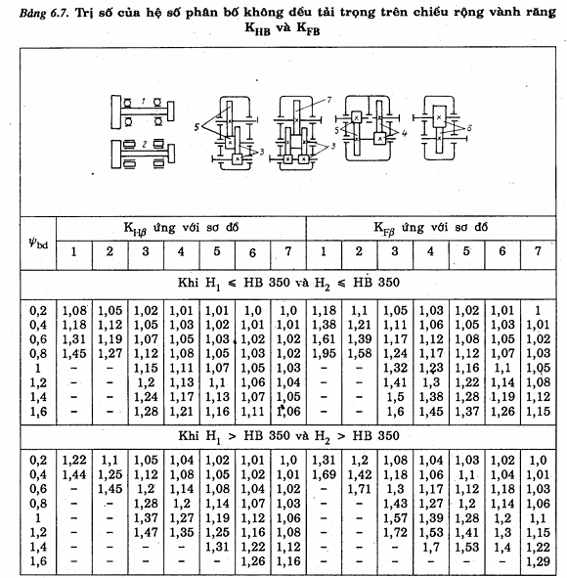
Giới hạn bền (MPa) | 750 | đường kính vòng chia d1 | 110 | mm
Giới hạn chảy (MPa) | 450 | đường kính vòng chia d2 | 390 | mm
S[H] | 1.1 | đường kính vòng đỉnh da1 | 120 | mm
BÁNH NHỎ (1) |  | đường kính vòng đỉnh da2 | 400 | mm
Chọn vật liệu | 45 | đường kính vòng đáy df1 | 97.5 | mm
Bánh nhỏ (1) | Tôi cải thiện | đường kính vòng đáy df2 | 377.5 | mm
S (mm) | 60 | Chiều rộng vành răng bánh bị dẫn b2 | 100 | mm
Độ rắn (HB) | 241…245 | Chiều rộng vành răng bánh dẫn b1 | 106 | 105 | theo tiêu chuẩn b[w]
Giới hạn bền (MPa) | 850 | tỷ số b1/b2 | 1.06
Giới hạn chảy (MPa) | 580 | Chiều rộng vành răng b[w] | 100
S[H] | 1.1 | Đường kính vòng lăn bánh dẫn | 141.31079897

 |  | VẬN TỐC VÒNG BÁNH RĂNG
 |  | Vận tốc vòng bánh răng | 1.3246582496 | m/s
 |  | v giới hạn | 3 | m/s
Độ rắn bánh nhỏ HB1 | 245 | Chọn cấp chính xác | 9
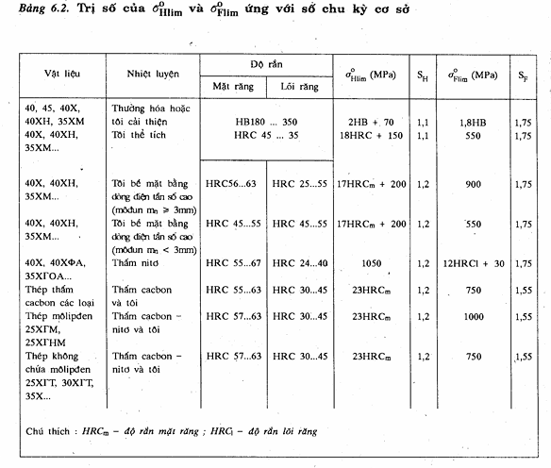
Độ rắn bánh nhỏ HB2 | 230 | Góc biên dạng | 20 | độ (mixi)
Giới hạn mỏi tiếp xúc bánh 1 | 560
Giới hạn mỏi tiếp xúc bánh 2 | 530 | XÁC ĐỊNH GIÁ TRỊ CÁC LỰC TÁC DỤNG LÊN BỘ TRUYỀN |  | đơn vị
Giới hạn mỏi cơ sở bánh 1 | 441 | Lực vòng F[t1] | 4581.0021011 | N
Giới hạn mỏi cơ sở bánh 2 | 414 | Lực hướng tâm F[r1] | 3232.5746373 | N
Số chu kì thay đổi ứng suất cơ sở bánh 1 | 16259974.389 | góc ăn khớp | 35.208627235 | độ (mixi)
Số chu kì thay đổi ứng suất cơ sở bánh 2 | 13972305.126
số chu trình thay đổi ứng suất tương đương về độ bền tiếp xúc | 21158813.991 | CHỌN HỆ SỐ TẢI TRỌNG ĐỘNG
Hệ số tuổi thọ K(HL)1 | 1 | K[HV] | 1.06
Hệ số tuổi thọ K(HL)2 | 1 | K[FV] | 1.11
Ứng suất tiếp xúc cho phép bánh răng 1 | 509.09090909 | CHỌN HỆ SỐ PHÂN BỐ TẢI TRỌNG KHÔNG ĐỀU GIỮA CÁC RĂNG
Ứng suất tiếp xúc cho phép bánh răng 2 | 481.81818182 | K[Halpha] | 1.13
Hệ truyền động bánh răng cấp nhanh | trụ thẳng | K[Falpha] | 1
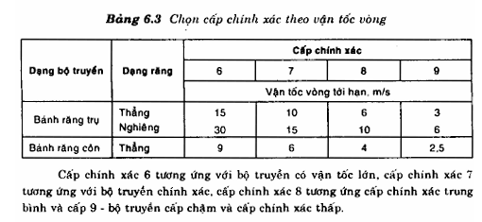
ứng suất tiếp xúc cho phép cấp nhanh | 481.81818182 | K[Hbeta] | 1.1
Hệ truyền động bánh răng cấp chậm | trụ thẳng | K[Fbeta] | 1.15
check var cấp nhanh | ok | Hệ số tải trọng tính theo đồ bền uốn K[H] | 1.31758
 |  | Hệ số tải trọng tính theo đồ bền tiếp xúc K[F] | 1.2765
 |  | Z[M] (vật liệu thép) | 190
 |  | Z[epsilon] | 1.6935198135
ứng suất tiếp xúc cho phép cấp chậm | 481.81818182 | hệ số xét đến hình dạng bề mặt tiếp xúc Z[H] | 2.4945731714
check var cấp chậm | ok
số chu trình thay đổi ứng suất tương đương về độ bền uốn | 18720195.348
Hệ số tuổi thọ K(FL)1 | 1 | KIỂM NGHIỆM BỀN TIẾP XÚC
Hệ số tuổi thọ K(FL)2 | 1 | Sigma[H] | 439.74490062
ỨNG SUẤT UỔN CHO PHÉP |  | Check var ứng suất tiếp xúc | oke
Bánh răng 1 | 252
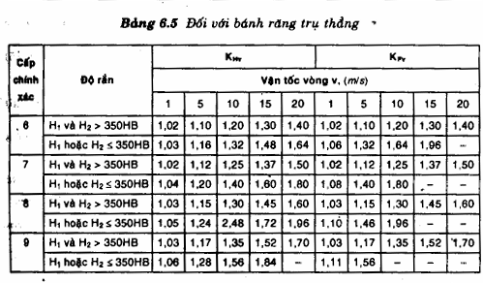
Bánh răng 2 | 236.57142857 | KIỂM NGHIỆM ĐỒ BỀN UỐN
ỨNG SUẤT QUÁ TẢI CHO PHÉP |  | Tổng hệ số dịch chỉnh x[t] | 1.7038799375
tiếp xúc | 1260 | Hệ số dịch tâm y | 3.0417254471
uốn bánh răng 1 | 464 | hệ số dịch chỉnh x1 | 0.00025684354668
uốn bánh răng 2 | 360 | hệ số dịch chỉnh x2 | 1.7036230939
 |  | Y[F1] | 4.0696742818
 |  | Y[F2] | 3.2968724048
 |  | tỷ số sigma[F1]/Y[F1] | 114.01403844
 |  | tỷ số sigma[F2]/Y[F2] | 109.19439875
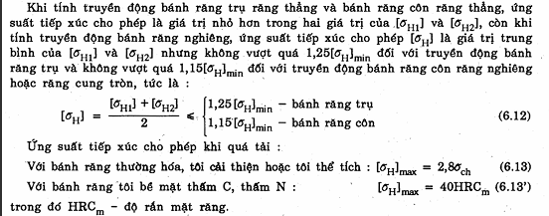
 |  | So sánh tỷ số và chọn | 3.2968724048
 |  | Ứng suất uốn tại chân răng sigma[F] | 38.557906442
 |  | check var ứng suất uốn | oke

